상품제안서
다이나믹 드라이버 인이어 유선이어폰 3.5mm | 상품코드: S43242

 |  |  |  |  |  |  | 02-713-8555 | www.synergygift.co.kr
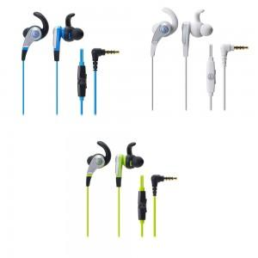

【상세/제작정보】 | <p><span style="font-size: 14pt;">※ 인쇄불가 / 30개 이상부터 포장 가능합니다.</span></p>

【인쇄/포장옵션】 | 스티커 / 포장지포장

【공급단가】 | 수량 | 30~ | 100~ | 300~ | 1,000~ | 3,000~
*VAT별도 | 단가 | 21,970원 | 20,780원 | 19,770원 | 19,260원 | 18,920원

【상품 URL】 | https://www.synergygift.co.kr:443/src/goods_detail.php?gdno=43242

